箱唛扫码
Factory name (工厂名称)
PO. Number(订单号) | 82845-01/1 82845-01/2 82849-01 82850-01
Style Code.(款号) | 5119-728
Product Code.(产品编号) | RECYCLE CARE LABEL RECYCLE COMPONENT LABEL | Carton No.(箱号):
Inner Packages(包装方式） | 2000pcs/ bundle | 1/1
SIZE/qty (尺码/数量) | 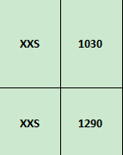
Carton Dimension（箱规） | 20*20*30 | Country of Origin：
Gross Weight（毛重） | 1kg | Made In China
Net Weight（净重） | 0.6kg
Remark（备注）

 | 05119728760082
 | 05119728760082

 | 05119728807084
 | 05119728807084

